Resumo Estatístico
Resumo Estatístico

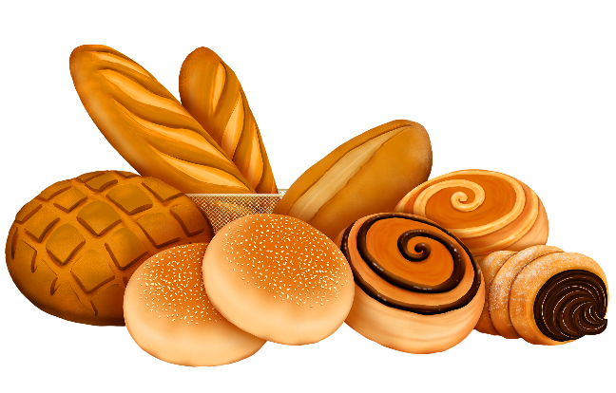
 | Vendas
Dias | Bolos | Tortas | Cookies | Vitaminas | Cafés
Segunda | 12,259 | 7,518 | 75,207 | 30,477 | 55,186
Terça | 12,079 | 7,342 | 75,458 | 31,176 | 54,693
Quarta | 11,986 | 7,497 | 76,438 | 31,119 | 54,562
Quinta | 12,148 | 7,553 | 76,722 | 30,956 | 56,982
Sexta | 14,770 | 9,311 | 93,185 | 36,661 | 66,617
Sábado | 16,181 | 10,137 | 102,136 | 41,348 | 73,007
Domingo | 15,054 | 9,277 | 92,648 | 37,484 | 67,784

Medidas | Bolos | Tortas | Cookies | Vitaminas | Cafés
Média | 13,497 | 8,376 | 84,542 | 34,174 | 61,262
Mediana | 12,259 | 7,553 | 76,722 | 31,176 | 56,982
Moda | - | - | - | - | -
Variância | 3,149,154 | 1,340,406 | 124,407,670 | 18,491,984 | 58,739,245
Desvio Padrão | 1,775 | 1,158 | 11,154 | 4,300 | 7,664

